Informatii
MATERIAL | DENUMIRE PIESA | FIBRA | CANT ABS | TIP CANT | OBSERVATII
COD MATERIAL | LATERALA | 1 | 22/04MM | CULOARE MATERIAL | DUBLAJ-SB
PAL BRUT 18MM | INFERIOARA | 0 | 22/2MM | CULOARE MATERIAL | DUBLAJ-ADZ
HDF BRUT 3MM | SUPERIOARA |  | 22/1MM | CULOARE MATERIAL | ABS DIFERIT(Specificati culoarea)
HDF ALB | POLITA FIXA |  | 22/1.3MM | CULOARE MATERIAL
PANOU MDF COD CATALOG | POLITA MOBILA |  | 42/2MM | CULOARE MATERIAL | 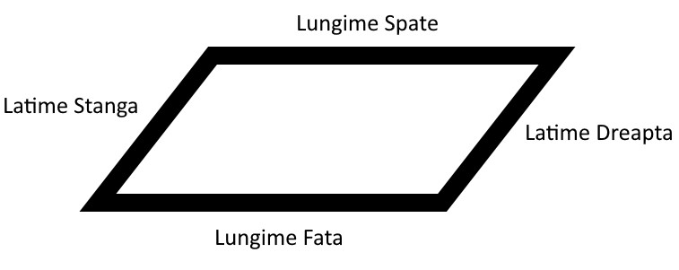
MDF BRUT 18MM | LEGATURA |  | 42/1.3MM | CULOARE MATERIAL
MDF 1F ALBA 18MM | BLAT |  | 22/04MM-K | CULOARE ABS DIFERITA
MDF 2F ALBE 18MM | USA |  | 22/2MM-K | CULOARE ABS DIFERITA
 | FRONT |  | 22/1MM-K | CULOARE ABS DIFERITA
 | DUBLAJ-FATA |  | 22/1.3MM-K | CULOARE ABS DIFERITA
 | DUBLAJ-SUPORT |  | 42/2MM-K | CULOARE ABS DIFERITA
 | HDF SPATE |  | 42/1.3MM-K | CULOARE ABS DIFERITA
 | HDF SERTAR |  | CORE.TRIM
 | LATERALA SERTAR |  | 22/2MM(CORE.TRIM) | CULOARE MATERIAL
 | INTERMEDIARA |  | 22/1MM(CORE.TRIM) | CULOARE MATERIAL
 |  |  | 22/1.3MM(CORE.TRIM) | CULOARE MATERIAL
 |  |  | 42/2MM(CORE.TRIM) | CULOARE MATERIAL
 |  |  | 42/1.3MM(CORE.TRIM) | CULOARE MATERIAL
 |  |  | 22/2MM-K(CORE.TRIM) | CULOARE ABS DIFERITA
 |  |  | 22/1MM-K(CORE.TRIM) | CULOARE ABS DIFERITA
 |  |  | 22/1.3MM-K(CORE.TRIM) | CULOARE ABS DIFERITA
 |  |  | 42/2MM-K(CORE.TRIM) | CULOARE ABS DIFERITA
 |  |  | 42/1.3MM-K(CORE.TRIM) | CULOARE ABS DIFERITA
 |  |  | EXEMPLU CORE.TRIM |  |  | Cota Finala 750x300
 |  |  | COTA DEBITARE | CANT ABS | PREFREZARE UTILAJ
 |  |  | 747X297 | 22/2MMX4LATURI | 0,50MM
 |  |  | COTA DEBITARE+CANT ABS-PREFREZARE=COTA FINALA
 |  |  | CANTUL ABS SE VA REDUCE IN MOMENTUL OPTIMIZARII(DOAR PENTRU VARIANTA CORE.TRIM)

